Sheet1
 | motif | NES | highlightedTFs | nEnrGenes | enrichedGenes
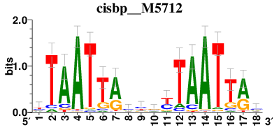 | cisbp__M5712 | 4.23 | DLX6 | 11 | DAPL1;DLX6;DMKN;FZD1;LDLRAP1;LMO3;MECOM;MSX2;RGS17;SOST;THSD4
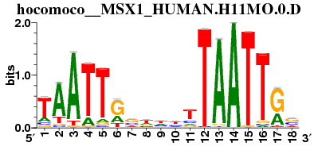 | hocomoco__MSX1_HUMAN.H11MO.0.D | 3.54 | DLX5 | 12 | CCND1;CXXC5;DAPL1;LAPTM4B;LGALS3;LMO3;MECOM;MICAL2;MSX2;PDIA5;PGF;PTN
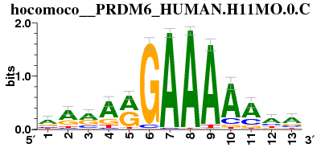 | hocomoco__PRDM6_HUMAN.H11MO.0.C | 3.65 | PRDM6 | 20 | ATP1B1;BMPR1B;DAPL1;DLX6;ENPP2;FRZB;HEY2;HMCN1;LMO3;MAB21L2;MAP1B;MECOM;MPPED2;MYH10;NFIA;PRDM6;RGS17;SCRG1;TBL1X;TES
 | cisbp__M5712 | 4.12 | DLX6 | 10 | CDKN2C;DAPL1;DLX1;DLX6;LMO3;MECOM;MSX2;RGS17;SOST;THSD4
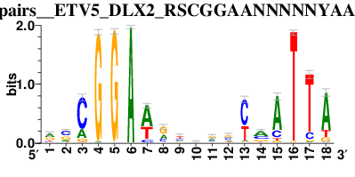 | taipale_tf_pairs__ETV5_DLX2_RSCGGAANNNNNYAATTA_CAP | 3.34 | DLX2 | 17 | CPNE4;CXXC5;DLX1;DLX6;EPHA4;GATA2;GJA5;LCLAT1;LRRC28;MSX2;NCOA2;OSR1;PCGF2;PLEKHG3;PRDM6;SFRP1;ZNF449
 | hocomoco__PRDM6_HUMAN.H11MO.0.C | 5.41 | PRDM6 | 17 | ATP1B1;BMPR1B;CPNE4;DAPL1;DLX6;ENPP2;FLRT2;FRZB;HMCN1;HOXA3;IGFBP5;LMO3;MAB21L2;MECOM;NFIA;PRDM6;RGS17

黄色来自ds2 | 白色来自ds1

